簡易専用水道検査申込書 表
表面 |  | 簡易専用水道検査申込書

 |  |  |  |  |  |  |  |  |  |  |  |  |  |  |  |  |  |  |  |  |  |  |  |  |  |  |  | 受付年月日 |  |  |  |  | 20 |  |  | 年 |  |  |  | 月 |  | 日
日本メンテナスエンジニヤリング株式会社 滋賀支店宛て |  |  |  |  |  |  |  |  |  |  |  |  |  |  |  |  |  |  |  |  |  |  |  |  |  |  |  | FAX 番 号 |  |  |  |  |  | 0749-26-9059

水道法第34条の2第2項の規定に基づく検査を次のとおり申し込みます。

 |  |  |  |  | 〒
簡易専用水道 |  |  |  | 住所

設置者住所氏名
 |  |  |  |  | * 役職名および代表者氏名をご記入ください。（例：理事長 ○○ 太郎）
(法人の場合は事務所所在地および名称ならびに代表者氏名） |  |  |  |  | 役職名 |  |  |  |  |  |  |  |  |  |  | 代表者氏名

簡易専用水道の所在地及び当該建築物の名称
 |  |  |  |  | 〒

建築物の用途 |  |  |  |  |  |  |  |  |  |  |  |  |  |  |  |  |  |  |  |  |  |  | 竣工年月 |  |  |  |  |  |  |  |  |  |  |  |  |  |  |  | 施設数

施設の概況 | 給水方式 |  |  |  |  |  |  |  |  |  | 防錆剤 |  |  |  |  |  |  |  | 滅菌装置使用 |  |  |  |  |  |  | 利用者数 |  |  |  |  |  |  |  |  | 使用水量
 |  |  |  |  |  |  |  |  |  |  |  |  |  |  |  |  |  |  |  |  |  |  |  |  |  |  |  |  |  |  |  | 人/日 |  |  |  |  |  |  |  |  |  |  | ㎥/月

 | 水槽の種別 |  |  | 有効容量 |  |  |  |  | 槽数 |  |  |  |  |  | 材質 |  |  |  |  |  |  |  |  |  | 構造型式 |  |  |  |  |  |  |  |  |  | 設置場所
 | 受 水 槽
 |  |  |  |  |  |  |  | ㎥ |  |  |  |  | 基

 | 高置水槽
 |  |  |  |  |  |  |  | ㎥ |  |  |  |  | 基

検査実施に ついての 連 絡 先 |  |  |  |  |  |  |  |  |  | 設置者 施設常駐者 代行者 |  |  |  |  |  |  | 会社名 |  |  |  |  |  |  |  |  |  |  |  |  |  |  |  |  | 氏名

 |  |  |  |  | 所属 |  |  |  |  |  |  |  |  |  |  |  | 部署名
 |  |  |  |  | (いずれかにチェック）
 |  |  |  |  |  |  |  |  |  |  |  |  |  |  |  |  |  | TEL |  |  |  |  | － |  |  |  |  |  | － |  |  |  |  | 携帯等（ |  |  |  |  |  |  |  |  |  | ）

 |  |  |  |  | * 管理人様の駐在日時（曜日）及びご都合の悪い日時（曜日）をご記入ください。
 |  |  |  |  | 駐在日： |  |  |  |  |  |  |  |  |  |  |  |  |  | 都合が悪い日：

 |  |  |  |  | * 検査日時は、事前に協議のうえ決定させていただきます。なお，悪天候などにより延期させていただくことがあります。

そ の 他
 |  |  |  |  | （１）建築物における衛生的環境の確保に関する法律に基づく特定建築物に該当 |  |  |  |  |  |  |  |  |  |  |  |  |  |  |  |  |  |  |  |  |  |  |  |  |  |  |  |  | 有 ・ |  |  |  |  |  | 無 |  |  |  |  | （１）建築物における衛生的環境の確保に関する法律に基づく特定建築物に該当の | ■有・□無 | □有・■無 | 有 ・ 無
 |  |  |  |  | （２）水槽の検査に脚立が 必要 ・ 不要 |  |  |  |  |  |  |  |  |  | 必要 ・ |  |  |  |  | 不要 |  |  |  |  |  |  |  |  |  |  |  |  |  |  |  |  |  |  |  |  |  |  |  |  |  | （２）水槽の検査に脚立が | ■必要・□不要 | □必要・■不要 | 必要 ・ 不要
 |  |  |  |  | （３）駐車場の |  |  |  |  |  |  |  | 有 ・ |  |  |  |  |  |  | 無 |  |  |  |  |  |  |  |  |  |  |  |  |  |  |  |  |  |  |  |  |  |  |  |  |  | （３）駐車場の | ■有・□無 | □有・■無 | 有 ・ 無
 |  |  |  |  | （４）検査希望年月 |  |  |  |  | 20 |  |  |  |  | 年 |  |  | 月頃 |  |  | （検査希望に添えないこともありますのでご了承ください。）
 |  |  |  |  | （５）清掃実施者名 |  |  |  |  |  |  |  |  |  |  |  |  |  |  |  |  | 直近の清掃(予定)年月日 |  |  |  |  |  |  |  | 20 |  |  |  |  | 年 |  |  | 月 |  |  | 日頃

検査結果書郵送先 |  |  |  | 設置者 |  |  | 代行者 |  |  |  | その他 |  |  |  |  | 〒

前回と同じ
前回と同じ
依頼代行者 （委託会社など） |  |  |  | 郵便番号 |  | 〒 |  |  |  | -
 |  |  |  | 住 所 ① |  |  |  |  |  |  |  |  |  | 郡 |  |  |  |  |  |  |  |  | 市 |  |  |  |  |  |  |  | 区
 |  |  |  | 住 所 ② |  |  |  |  |  |  |  |  |  | 町
変更あり
(右側に記入）
変更あり
(右側に記入）
 |  |  |  | 企 業 名
 |  |  |  | 担当者名 |  | 部署名 |  |  |  |  |  |  |  |  |  |  |  |  |  |  |  |  |  | 氏名
 |  |  |  | 連絡先 |  | TEL |  |  |  |  |  | - |  |  |  |  |  | - |  |  |  |  |  | 携帯等 |  |  | （ |  |  |  |  |  |  |  |  |  | )

ご要望など

 |  |  | 〒522－0010 滋賀県彦根市駅東町8番地の7 |  |  |  |  |  |  |  |  |  |  |  |  |  |  |  |  |  |  | TEL （0749) 26-9058 |  |  |  |  |  |  |  |  |  | FAX （0749) 26-9059

★本申込書に記述された情報は、検査結果書、業務連絡、事業活動及び提供するサービス以外には使用しません。

※裏面、「簡易専用水道検査の実施報告に係る同意書」の記入もお願い致します。 |  |  |  |  |  |  |  |  |  |  |  |  |  |  |  |  |  |  |  |  |  |  |  |  |  |  |  |  |  |  |  |  |  |  |  |  |  |  |  | (2024-04-01)

代行報告の説明書
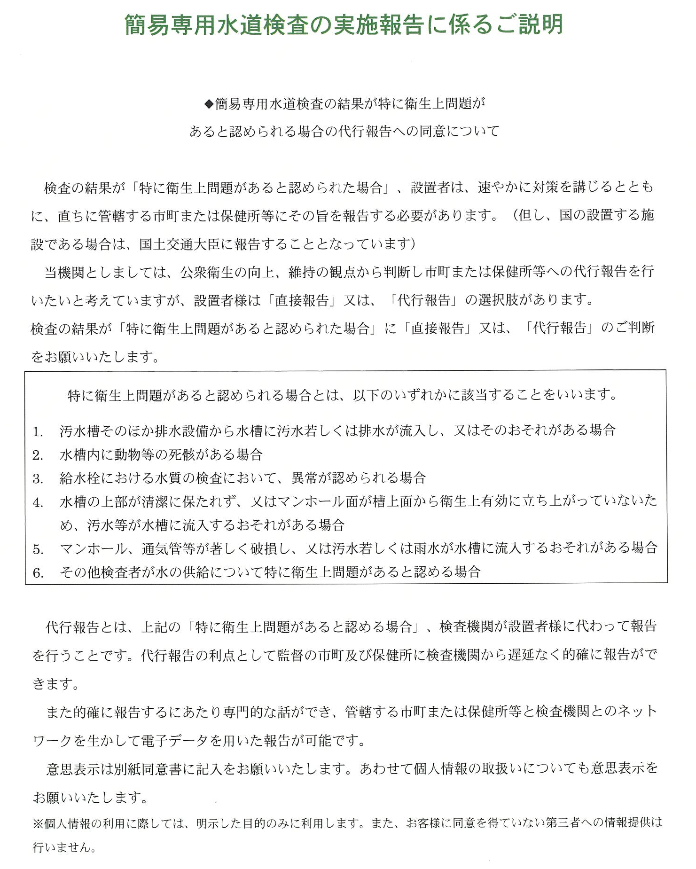

記入例①
表面 |  | 簡易専用水道検査申込書

の個所は必ず記入してください。
 |  |  |  |  |  |  |  |  |  |  |  |  |  |  |  |  |  |  |  |  |  |  |  |  |  |  |  |  |  |  |  |  |  |  | 受付年月日 |  |  |  |  |  | 2024 |  |  |  | 年 |  | 9 |  |  | 月 | 10 |  |  | 日
日本メンテナスエンジニヤリング株式会社 滋賀支店宛て |  |  |  |  |  |  |  |  |  |  |  |  |  |  |  |  |  |  |  |  |  |  |  |  |  |  |  |  |  |  |  |  |  |  | FAX 番 号 |  |  |  |  |  |  | 0749-26-9059

水道法第34条の2第2項の規定に基づく検査を次のとおり申し込みます。

※必須
設置者様の住所、氏名をご記入ください
 |  |  |  |  | 〒 |  | 000-0000
簡易専用水道 |  |  |  | 住所 |  |  | ○○県○○市○○町○○番地〇 株式会社○○○○

設置者住所氏名
 |  |  |  |  | * 役職名および代表者氏名をご記入ください。（例：理事長 ○○ 太郎）
(法人の場合は事務所所在地および名称ならびに代表者氏名） |  |  |  |  | 役職名 |  |  |  |  |  |  |  |  |  |  |  |  |  |  |  | 代表者氏名
 |  |  |  |  |  | 代表取締役 |  |  |  |  |  |  |  |  |  |  |  |  |  |  | 〇〇 ○○

※必須
検査を受ける建築物の所在地、名称をご記入ください
簡易専用水道の所在地及び当該建築物の名称
 |  |  |  |  | 〒 |  | 000-0000
 |  |  |  |  | ○○県○○市○○町○○番地〇
 |  |  |  |  | ○○〇マンション

建築物の用途 |  |  |  |  |  |  |  |  |  |  |  |  |  |  |  |  |  |  |  |  |  |  |  |  |  |  |  |  | 竣工年月 |  |  |  |  |  |  |  |  |  |  |  |  |  |  |  |  |  |  |  | 施設数
 |  |  |  |  | 共同住宅 |  |  |  |  |  |  |  |  |  |  |  |  |  |  |  |  |  |  |  |  |  |  |  |  |  |  |  |  |  |  |  | 2016-03-01 |  |  |  |  |  |  |  |  |  |  |  |  |  |  |  | 1

施設の状況をお知らせ下さい。（わかる範囲で）
施設の概況 | 給水方式 |  |  |  |  |  |  |  |  |  |  |  |  | 防錆剤 |  |  |  |  |  |  |  |  |  | 滅菌装置使用 |  |  |  |  |  |  |  |  | 利用者数 |  |  |  |  |  |  |  |  |  | 使用水量
 |  |  |  | 高置水槽方式 |  |  |  |  |  |  |  |  |  |  |  |  |  |  | 無 |  |  |  |  |  |  |  |  |  | 無 |  |  |  |  |  |  |  |  | 16 |  | 世帯 |  |  |  |  |  |  |  |  | 180 |  |  |  |  |  | ㎥/月

 | 水槽の種別 |  |  | 有効容量 |  |  |  |  |  |  |  | 槽数 |  |  |  |  |  |  | 材質 |  |  |  |  |  |  |  |  |  |  |  | 構造型式 |  |  |  |  |  |  |  |  |  |  |  | 設置場所
 | 受 水 槽
 |  |  |  |  |  | 12.0 |  |  |  | ㎥ |  |  | 1 |  |  |  | 基 |  |  | FRP |  |  |  |  |  |  |  |  |  |  |  | 非告示 |  |  |  |  |  |  |  |  |  |  |  | 屋外

※必須
後日、連絡を差し上げます。連絡先をご記入ください。
 | 高置水槽
 |  |  |  |  |  | 5.0 |  |  |  | ㎥ |  |  | 1 |  |  |  | 基 |  |  | ステンレス |  |  |  |  |  |  |  |  |  |  |  | 非告示 |  |  |  |  |  |  |  |  |  |  |  | 屋外

検査実施に ついての 連 絡 先 |  |  |  |  |  |  |  |  |  |  |  |  | 設置者 施設常駐者 代行者 |  |  |  |  |  |  |  |  | 会社名 |  |  |  | 株式会社○○○○ |  |  |  |  |  |  |  |  |  |  |  |  |  |  |  | 氏名 |  |  | 〇 〇〇

 |  |  |  |  | 所属 |  |  |  |  |  |  |  |  |  |  |  |  |  |  |  |  | 部署名 |  |  |  | ○○課 |  |  |  |  |  |  |  |  |  |  |  |  |  |  |  |  |  |  |  |  |  |  |  |  |  |  |  |  |  | 様
 |  |  |  |  | (いずれかにチェック）
 |  |  |  |  |  |  |  |  |  |  |  |  |  |  |  |  |  |  |  |  |  |  | TEL |  |  | *** |  |  | － |  |  | ** |  |  |  | － | **** |  |  |  |  | 携帯等（ |  |  |  | ***-****-**** |  |  |  |  |  |  |  |  |  | ）

後日、確認・調整をいたしますが、希望があればご記入ください
 |  |  |  |  | * 管理人様の駐在日時（曜日）及びご都合の悪い日時（曜日）をご記入ください。
 |  |  |  |  | 駐在日： |  |  |  |  |  |  |  |  |  |  |  |  |  |  |  |  |  |  | 都合が悪い日：

 |  |  |  |  | * 検査日時は、事前に協議のうえ決定させていただきます。なお，悪天候などにより延期させていただくことがあります。

そ の 他
 |  |  |  |  | （１）建築物における衛生的環境の確保に関する法律に基づく特定建築物に該当 |  |  |  |  |  |  |  |  |  |  |  |  |  |  |  |  |  |  |  |  |  |  |  |  |  |  |  |  |  |  |  |  |  |  |  |  | 有 ・ |  |  |  |  |  |  |  | 無 |  |  |  |  |  |  | （１）建築物における衛生的環境の確保に関する法律に基づく特定建築物に該当の | ■有・□無 | □有・■無 | 有 ・ 無
 |  |  |  |  | （２）水槽の検査に脚立が 必要 ・ 不要 |  |  |  |  |  |  |  |  |  |  |  |  |  | 必要 ・ |  |  |  |  |  | 不要 |  |  |  |  |  |  |  |  |  |  |  |  |  |  |  |  |  |  |  |  |  |  |  |  |  |  |  |  |  |  |  |  | （２）水槽の検査に脚立が | ■必要・□不要 | □必要・■不要 | 必要 ・ 不要
 |  |  |  |  | （３）駐車場の |  |  |  |  |  |  |  |  |  |  |  | 有 ・ |  |  |  |  |  |  |  | 無 |  |  |  |  |  |  |  |  |  |  |  |  |  |  |  |  |  |  |  |  |  |  |  |  |  |  |  |  |  |  |  |  | （３）駐車場の | ■有・□無 | □有・■無 | 有 ・ 無
施設の状況をお知らせ下さい。（わかる範囲で）
 |  |  |  |  | （４）検査希望年月 |  |  |  |  |  |  |  | 20 |  | 2 |  | 4 |  | 年 |  | 0 | 9 | 月頃 |  |  |  | （検査希望に添えないこともありますのでご了承ください。）
 |  |  |  |  | （５）清掃実施者名 |  |  |  |  |  | 株式会社〇〇〇〇〇 |  |  |  |  |  |  |  |  |  |  |  |  |  |  |  |  | 直近の清掃(予定)年月日 |  |  |  |  |  |  |  |  |  | 20 | 24 |  |  |  | 年 |  | 8 |  |  | 月 |  | 21 |  | 日頃

検査結果書郵送先 |  |  |  | 設置者 |  |  |  |  | 代行者 |  |  |  |  | その他 |  |  |  |  |  |  | 〒

前回と同じ
前回と同じ
前回と同じ
依頼代行者 （委託会社など） |  |  |  | 郵便番号 |  |  |  | 〒 |  |  |  |  | -
 |  |  |  | 住 所 ① |  |  |  |  |  |  |  |  |  |  |  |  |  | 郡 |  |  |  |  |  |  |  |  |  |  | 市 |  |  |  |  |  |  |  |  |  | 区
 |  |  |  | 住 所 ② |  |  |  |  |  |  |  |  |  |  |  |  |  | 町
変更あり
(右側に記入）
変更あり
(右側に記入）
変更あり
(右側に記入）
 |  |  |  | 企 業 名
 |  |  |  | 担当者名 |  |  |  | 部署名 |  |  |  |  |  |  |  |  |  |  |  |  |  |  |  |  |  |  |  |  |  | 氏名
 |  |  |  | 連絡先 |  |  |  | TEL |  |  |  |  |  |  |  | - |  |  |  |  |  |  | - |  |  |  |  |  |  | 携帯等 |  |  |  | （ |  |  |  |  |  |  |  |  |  |  |  |  | )

ご要望など

 |  |  | 〒522－0010 滋賀県彦根市駅東町8番地の7 |  |  |  |  |  |  |  |  |  |  |  |  |  |  |  |  |  |  |  |  |  |  |  |  | TEL （0749) 26-9058 |  |  |  |  |  |  |  |  |  |  |  | FAX （0749) 26-9059

★本申込書に記述された情報は、検査結果書、業務連絡、事業活動及び提供するサービス以外には使用しません。

※裏面、簡易専用水道検査の実施報告に係る同意書の記入もお願い致します。

記入例②
裏面 |  |  | 簡易専用水道検査の実施報告に係る同意書

の個所は必ず選択及び記入してください。

 | ●代行報告について （いずれかにチェックをお願いします）

 |  | 検査結果が「特に衛生上問題があると認められた場合」、管轄する市町または保健所に対して、弊社がその旨を『代行報告』することについて同意しますか。 （いずれかにチェックをお願いします。）

 |  | は い （弊社が専門性を備えた技術的知見のもと責任をもって速やかに代行報告をします）

 |  | いいえ （設置者様ご自身で報告していただくことになります）

 |  | 【特に衛生上問題があると認められる場合とは】 1）汚水槽そのほか排水設備から水槽に汚水若しくは排水が流入し、又はそのおそれがある場合 2）水槽内に動物等の死骸がある場合 3）給水栓における水質の検査において、異常が認められる場合 4）水槽の上部が清潔に保たれず、又はマンホール面が槽上面から衛生上有効に立ち上がっていないため、汚水等が水槽に流入するおそれがある場合 5）マンホール、通気管等が著しく破損し、又は汚水若しくは雨水が水槽に流入するおそれがある場合 6）その他検査者が水の供給について特に衛生上問題があると認める場合

 | ●個人情報の取扱いについて （個人所有者のみいずれかにチェックをお願いします）

 |  | 個人所有者（マンションのオーナー様等）については、検査を受検された旨を管轄する市町または保健所に対して、弊社が情報提供することに同意しますか。 なお、個人情報の利用にあたっては、本検査の報告にあたり必要な範囲で利用することとし、所有者の同意を得ていない第三者への情報提供は行いません。

 |  | は い

 |  | いいえ （弊社による簡易専用水道検査を受けて頂くことはできません）

 | ●同意書記入者署名

 |  |  |  | 記入日 ２０２４年９月１０日

※必須
記入者様の所属、氏名をご記入ください
 |  |  |  | 所 属 株式会社 ○○○○ （会社名、部署名等）

 |  |  |  | 氏 名 ○○ ○○

